折旧模块
模块描述： 1）此模块用于计算任一款在售车型，在下述三个维度（绿色部分）的随机搭配组合下，车辆的折旧值. 2）某车（型号）的折旧值 = 该车MSRP - 残值， 残值与该车的品牌、车型、排量、排挡、配置级别、使用时间、使用强度、使用区域有关联，各关联因素对残值的影响关系，由我司研究部研究得出。导入数据库的是一份折旧模块数据表。 运算逻辑/过程： a) 系统使用者选定关注的型号（输入蓝色部分条件），设定车型的使用时间、使用强度、使用区域（省份）（绿色部分）。 b) 系统根据使用者设置的使用时间和使用强度关系，根据《行驶里程与使用年限转换表》进行使用年限的修正 c) 根据所选车型及修正后的使用年限，根据《车型保值率数据表》，系统自动对应出所选型号在所设定的条件下的保值率。（将添加一份对应表，对应各省份属于哪个行政大区） d) 系统运算折旧值：该车当前MSRP- (该车当前MSRP*保值率)

 | 示例：
主键 | 品牌 | 车型 | 动力配置 | 型号/车款 | MSRP(元) | 使用时间/年 | 使用强度 （万公里/年) | 使用区域 | 折旧值（元）
 | 本田 | 雅阁 | 2.4L/AT | 2012款 2.4 SE | 229800 | 1 | 0.5 | 广东 | 61140
 |  |  |  |  |  | 2 | 1 | 广西
 |  |  |  |  |  | 3 | 1.5 | 福建
 |  |  |  |  |  | 4 | 2 | 湖北
 |  |  |  |  |  | 5 | 2.5
 |  |  |  |  |  |  | 3

 |  |  | 例：上述情况虚拟CCO系统使用者，希望查询上述这款雅阁车型，在广东用车，每年行驶2万公里，使用2年后，车子共折旧30%，折旧61140元。

运算过程
 |  |  | 选择品牌 |  | 选择车型 |  | 选择车款

车型MSRP
1) 品牌

5) 使用地区

z
保值率
2) 动力配置

4)使用时间
3) 使用强度
折旧值
（元）

 |  |  | 所处地区 |  | 使用强度 |  | 使用时间

保养模块
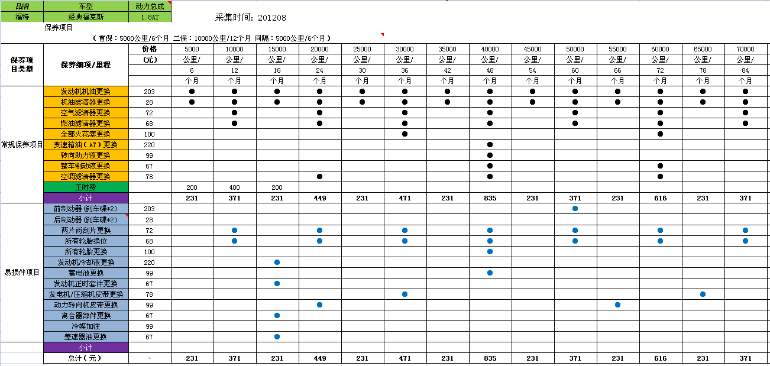

模块描述： 1）此模块用于计算任一款在售车型，在下述三个维度（绿色部分）的随机搭配组合下，车辆的保养总费用. 2）三个维度中，只有两个维度会影响保养花费——使用时间及使用强度。 运算逻辑/过程： a) 每个型号都会有一套保养项目及资费标准（见上述插图案例），事实上，同一车型不同型号，只要动力总成一样，保养标准基本一致，因此数据细到动力总成入库。一种动力总成对应一个数据表。 b) 当CCO数据库使用者在输入各维度条件时，系统将自动将自动查找到相应的保养费用表，并根据“使用时间”和“行驶总里程”与“保养标准表”做对比自动辨别出应该按照哪个区间的保养去计算总保养费用。 注意：根据汽车保养规则，“使用时间”或“行驶里程”哪个先到保养标准都需要保养（例如：5000公里/6个月首保，若车子行驶了5000公里，不管是否够6个月，或者使用了6个月，不管是否行驶够5000公里，都需保养），因此系统必须能智能地辨认应该以哪个项目做标准进行数据处理。 c)系统自动将保养总费用进行叠加，并按项目进行小计分类。 4）在CCO数据库完全搭建好后，该模块的数据季度做更新，但有新车或车型有所变更，将实时添加/修改/维护。

 | 例：因为使用2年，每年2.5万公里，共计5万公里，根据保养原则，对比上述雅阁保养标准表，应按“50000公里/60月”做节点计算保养总费用，因此该情况下保养总费用应该为371加上所有左边每次保养的费用总和, 为3652元

 | 品牌 | 车型 | 动力配置 | 型号/车款 | MSRP(元) | 使用时间/年 | 使用强度 （万公里/年) | 使用区域 | 保养花费（元）
 | 本田 | 雅阁 | 2.4L/AT | 2012款 2.4 SE | 229800 | 1 | 0.5 | 广东 | 3652
 |  |  |  |  |  | 2 | 1 | 广西
 |  |  |  |  |  | 3 | 1.5 | 福建
 |  |  |  |  |  | 4 | 2 | 湖北
 |  |  |  |  |  | 5 | 2.5
 |  |  |  |  |  |  | 3

油耗模块
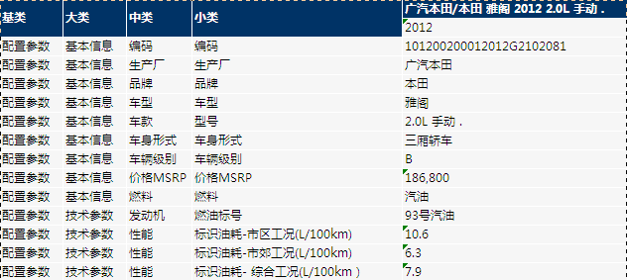
模块描述： 1）此模块用于计算任一款在售车型，在下述三个维度（绿色部分）的随机搭配组合下，车辆的燃油费用总和。 2）油耗采用工信部公布的油耗信息。系统自动从配置数据库采集各车款“综合工况”下的百公里油耗信息。（如直接导入一个车型油耗EXCLE表可简化系统开发，则也可考虑直接导入此油耗表，见下插图） 3）油价实时更新（发改委对油价做全国性调整时做更新），录入模板见下插图或”油价模板“，相关信息采集自互联网。 运算逻辑/过程： a) 当CCO数据库使用者在输入各维度条件时，系统将计算出该条件下的“行驶总里程A”—— “使用时间 * 使用强度”，如下例子，该雅阁车款共行驶50000公里。 b) 根据配置数据库采集“综合工况下的百公里油耗信息”，该车款的工信部油耗为12.6L/百公里，这意味着该车款在下述情况下共使用燃油：50000/100*12.6=6300L c) 根据配置数据库采集的“燃油标号”（93#）及数据库使用者填入的“广东”区域使用，系统自动根据”油价模板“对应出广东区域93#汽油的价格为7.5元/L，因此计算出总油耗花费为6300 * 7.5=47250元
品牌 | 车型 | 动力配置 | 型号/车款 | MSRP(元) | 使用时间/年 | 使用强度 （万公里/年) | 使用区域 | 油耗花费（元）
本田 | 雅阁 | 2.4L/AT | 2012款 2.4 SE | 229800 | 1 | 0.5 | 广东 | 47250
 |  |  |  |  | 2 | 1 | 广西
 |  |  |  |  | 3 | 1.5 | 福建
 |  |  |  |  | 4 | 2 | 湖北
 |  |  |  |  | 5 | 2.5
 |  |  |  |  |  | 3

油价模板
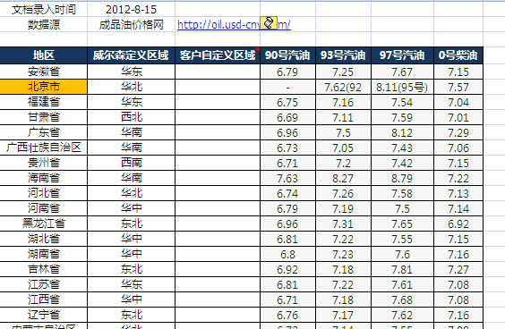
 |  |  |  |  |  |  | 油耗模板

终端系统
面向普通用户的系统

界面结构
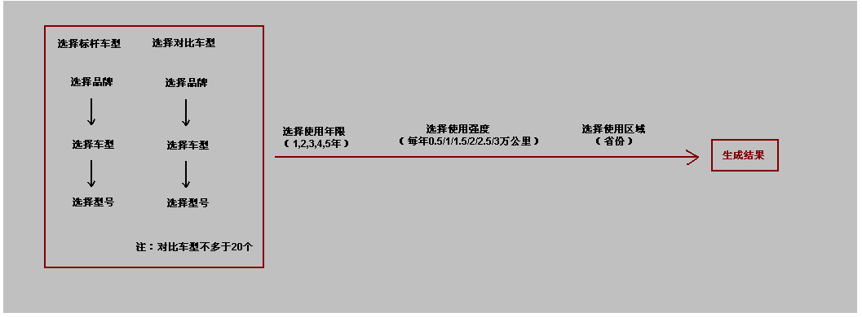

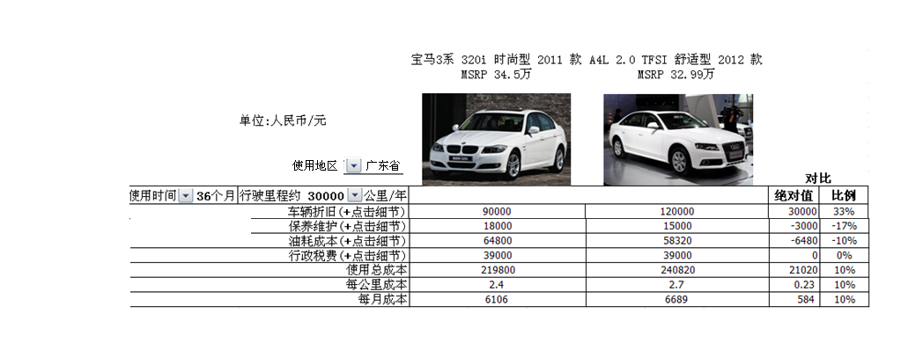

点击“+”号，可拓展出各模块的相关细节

 | 年限 | 绝对值(元) | 百分比 |  | 保养项目类型 | 保养细项/里程 | 更换次数/个数 | 费用 | 综合工况油耗 | 7.9L/100KM
 | 第一年尾残值 | 195330 | 85% |  | 常规保养项目 | 发动机机油更换 | 4 | 409 | 燃油标号 | 93#
 | 第二年尾残值 | 183840 | 80% |  |  | 机油滤清器更换 | 4 | 120 | 所在区域当前燃油价格 | 7.5元/L
 | 第三年尾残值 | 179244 | 78% |  |  | 空气滤清器更换 | 4 | 150 | 行驶总里程 | 50000公里
 | 第四年尾残值 | 149370 | 65% |  |  | 燃油滤清器更换 | 3 | 130 | 使用期内耗油总量 | 6300L
 | 第五年尾残值 | 119496 | 52% |  |  | 全部火花塞更换 | 3 | 100
 |  |  |  |  |  | 空调滤清器更换 | 1 | 78
 |  |  |  |  |  | 工时费 |  | 1280
 |  |  |  |  |  | 小计 |  | 2267
 | 频次 | 项目 | 频次 | 费用 | 易损件项目 | 前制动器(刹车碟*2) | 1 | 840
 | 单次 | 购置税 | 1 | 5600 |  | 后制动器(刹车碟*2) | 1 | 540
 |  | 验车上牌 | 1 | 800 |  | 两片雨刮片更换 | 4 | 400
 | 每年 | 交通事故责任强制保险 | 2 | 950 |  | 所有轮胎换位 | 1 | 68
 |  | 常规保险合计 | 2 | 7650 |  | 所有轮胎更换 | 1 | 2200
 |  | 车船使用税 | 2 | 720 |  | 冷媒加注 | 1 | 99
 |  | 年检费用 | 2 | 400 |  | 差速器油更换 | 1 | 67
 |  |  |  |  |  | 工时费 |  | 980
 |  |  |  |  |  | 小计 |  | 5194
 |  |  |  |  | 总计（元） |  |  | 7461

注：
 | 1）其中，保养模块的细节展开后，有一个按键可让系统使用者导出保养详细标准表
 | 2）上述带细节的总表，可用EXCEL表格导出
 | 3）导出的数据可点击“生成图表”，以柱状图和饼图的方式呈现。（两种维度：1、以车型呈现，呈现每个车型每种成本绝对值和百分比分别是多少，以 饼图或柱状图呈现 2、当对比车型少于10个时，以每种成本做一对比维度进行横向对比）——相关图表没有特别要求，可直接按惯常做法设计。

内部使用的系统

 | 系统结构需在上述面对终端的系统结构上做增加，增加功能如下：
 | 1)可在同样的设定条件下（同样的使用时间、同样的使用强度，同样的使用区域）对级别、品牌、车型三个维度进行使用总成本 进行计算，上述维度的使用总成本计算，以各型号的数据做算术平均获得（未来需改进为以MIX进行加权处理）。例如：设定条件是使用5年，每年2.5万，在广东使用，系统可计算日产品牌、福特品牌分别的平均综合使用成本。

